IMO-LİSANS-VİZETAKVİMİ
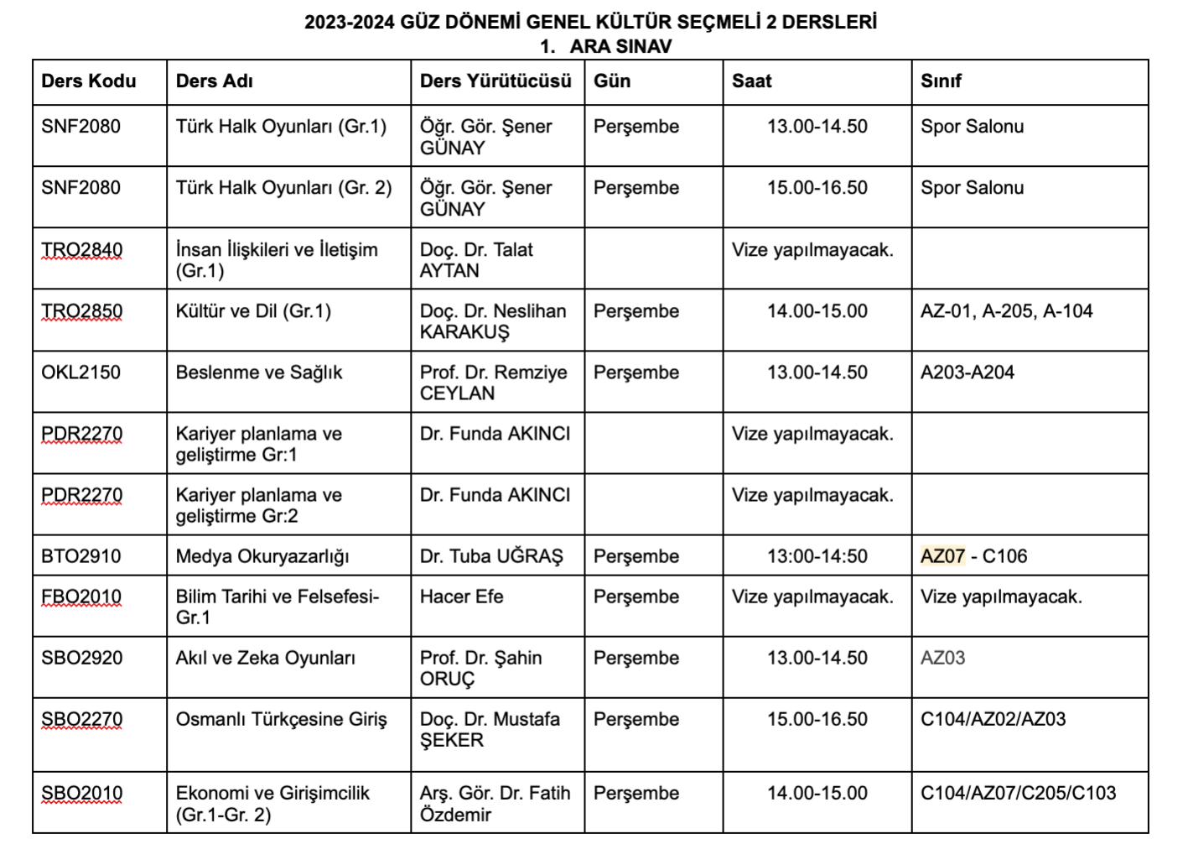
 | ÖNEMLİ NOTLAR: DEĞERLİ ARKADAŞLAR, DERSLİKLERE YERLEŞİRKEN ÖNCELİKLE DAHA KÜÇÜK SINIF DOLACAKTIR. DAHA KÜÇÜK SINIFLAR DOLMADAN, SINAVA BAŞLAMAK MÜMKÜN OLMAYACAKTIR. ÖRNEĞİN, AZ07 VE A202 SINIFLARININ OLDUĞU SINAVLARDA, A202 Yİ ÖNCELİKLE TERCİH EDİNİZ, DOLU İSE AZ07 GİDİLECEKTİR. ÖNEMLİ NOT 2: GENEL KÜLTÜR SEÇMELİ 2 DERSLERİ PERŞEMBE 13-17 ARALIĞINDA YAPILACAKTIR.

YILDIZ TEKNİK ÜNİVERSİTESİ
EĞİTİM FAKÜLTESİ
İLKÖĞRETİM BÖLÜMÜ MATEMATİK ÖĞRETMENLİĞİ ANABİLİM DALI
 |  | 2023/ 2024 GÜZ DÖNEMİ 1. VİZE TAKVİMİ
SINIFLAR |  | 1. SINIF |  | 2.SINIF |  | 3.SINIF |  | 4.SINIF
GÜN | SAAT | DERS | SINIF | DERS | SINIF | DERS | SINIF | DERS | SINIF
PAZARTESİ | 8:00-9:00
 | 9.00-10.00 |  |  | IMO2241 Analiz 3 (80 kişi) Doç. Dr. Bahar UYAR DÜLDÜL | AZ-07, A-202
 | 10.30-11.45 | MDB1051/1091 İngilizce 1 | FEF, İİBF, KMF
 | 12.00-13.00 |  |  |  |  | IMO3311 Sayıların Öğretimi (90 kişi) Doç. Dr. Elif BAHADIR | AZ-07, A-202
 | 13.00-14.00 | IMO1121 Analiz 1 (70 kişi) Doç. Dr. Bahar UYAR DÜLDÜL | AZ-07, A-202
 | 14.00-15.00 |  |  |  |  |  |  | IMO4431 Matematik Öğretiminde Kavram Yanılgıları (82 kişi) Doç. Dr. Elif BAHADIR | AZ-07, A-202
 | 15.00-16.00 | ATA1041 AİİT 1 | EEF, İNŞ, FEF, KMF
 | 16.00-17.00 |  |  | Seçmeli 3-6 IMO2130 Oyunla Matematik Öğretimi (45 kişi) Dr. Öğr. Üyesi Zehra TAŞPINAR ŞENER | AZ07
 | 17.00-18.00
 | 18.00-19.00
 | 19.00-20.00
 | 20.00-21.00
SALI | 8:00-9:00
 | 9.00-10.00 | EGT1010 Eğitim Sosyolojisi GR2 Prof. Dr. Mustafa GÜNDÜZ | AZ-07 , CZ-01
 | 10.00-11.00 |  |  |  |  |  |  | EGT2120 Okul Dışı Öğrenme Ortamları GR1 Dr. M. Raci DEMİR | A-101,A-202
 | 11.00-12.00 |  |  |  |  | Seçmeli 3-3 IMO2030 İlkokul Matematik Öğretimi (60 kişi) Dr. Öğr. Üyesi Zehra TAŞPINAR ŞENER | A-101, A-202
 | 12.00-13.00 |  |  | Seçmeli 3-1 IMO2040 Mat. Ders Kit. İnceleme (50 kişi) Prof. Dr. Hasan ÜNAL | A-202, CZ-02
 | 13.00-14.00
 | 14.00-15.00 |  |  | BTO1810 Öğretim Teknolojileri | C-201, C-205
 | 15.00-15.30
 | 15.30-17.00 |  |  | IMO2221 Lineer Cebir 1 (90 kişi) Doç. Dr. Hülya KADIOĞLU | AZ-07, A202
 | 17.00-18.00
 | 18.00-19.00

ÇARŞAMBA | 8.00-9.00
 | 9.00-10.00 | EGT1051 GR3 Eğitime Giriş Dr. Öğr. Üyesi Büşra TOMBAK İLHAN | AZ-07 CZ-01
 | 10.00-11.00 |  |  | EGT2010 GR3 Öğretim İlke ve Yöntemleri Öğr. Gör. Dilek İLHAN | AZ-07 , CZ-01
 | 11.00-12.00 |  |  |  |  |  |  | EGT4020 GR2 Özel Eğitim ve Kaynaştırma Uzm. Gökhan ATEŞ | AZ-07 CZ-01
 | 12.00-13.00 |  |  |  |  | EGT3010 GR3 Sınıf Yönetimi Doç. Dr. Erkan TABANCALI | AZ-07 CZ-01
 | 13.00-14.00 |  |  | IMO2231 Analitik Geometri (80 kişi) Doç. Dr. Bahar UYAR DÜLDÜL | AZ-07, CZ-01
 | 14.00-15.30 |  |  |  |  | IMO3341 Cebir (90 kişi) Doç. Dr. Hülya KADIOĞLU | AZ-07, C-Z01
 | 15.30-16.30 | IMO1131 Matematik Tarihi (70 kişi) Doç. Dr. Elif BAHADIR | AZ-07, C-Z01
 | 16.30-17.30 |  |  |  |  |  |  | Seçmeli 3-1 IMO2020 Kültür ve Matematik (45 kişi) Doç. Dr. Elif BAHADIR | CZ01 , A-202
 | 17.00-18.00
 | 18.00-19.00
 | 19.00-20.00
PERŞEMBE | 08.00-09.00
 | 9.00-10.00 | TRO1901 Türk Dili 1 | A-101, A-202
 | 10.00-11.00 |  |  |  |  |  |  | IMO4441 Mantıksal Akıl Yürütme (81 kişi) Dr. Abdulğafur TAŞKIN | AZ-07, CZ-01
 | 11.00-12.00 | BTO1911 Bilişim Teknolojileri | C-201, C-106
 | 12.00-13.00 |  |  |  |  | IMO3331 İstatistik (84 kişi) Arş. Gör. Dr. Hülya YÜREKLİ | AZ-07, A-202
 | 13.00-14.00
 | 14.00-15.00 | YL EĞİTİM İSTATİSTİĞİ CZ01 - CZ02
 | 15.00-16.00
 | 16.00-17.00
 | 17.00-18.00
 | 18.00-19.00
 | 19.00-20.00
 | 08.00-09.00
CUMA | 9.00-10.00 |  |  |  |  | EGT3020 Eğitimde Ahlak ve Etik GR2 Dr. Ö. Ü. Mine ÇELİKÖZ | AZ-07, CZ-01
 | 10.00-11.00 |  |  | EGT2080 Eğitimde Program Geliştirme GR2 Doç. Dr. Davut HOTAMAN | AZ-07, CZ-01
 | 11.00-12.00 |  |  |  |  | Seçmeli 3-3 IMO2070 Matematik Öğretiminde Etkinlik Geliştirme (32 kişi) Prof. Dr. Hasan ÜNAL | CZ01 - CZ02
 | 12.00-13.00
 | 13.00-14.00
 | 14.00-15.00 |  |  |  |  | EGT2200 Eğitimde Proje Hazırlama GR1 Uzm. Özgül MUTLUER | AZ-07, CZ-01
 | 15.00-16.00 | IMO1111 Matematiğin Temelleri (70 kişi) Doç. Dr. Bahar UYAR DÜLDÜL | AZ07 - CZ01
 | 16.00-17.00 |  |  |  |  |  |  | IMO4421 Matematikte Problem Çözme (70 kişi) Dr. Abdulğafur TAŞKIN | AZ-07, CZ-01
 | 17.00-18.00
 | 18.00-19.00
 | 19.00-20.00

